Sheet1
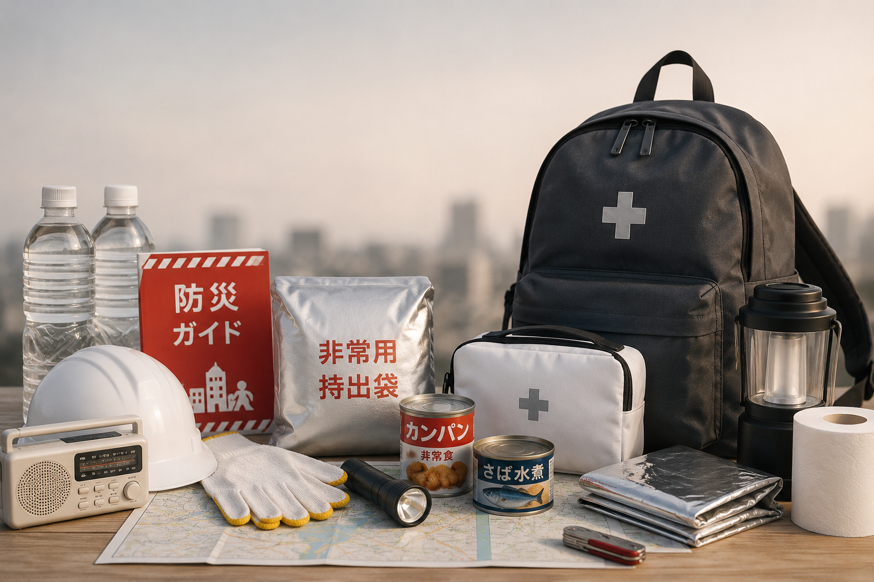
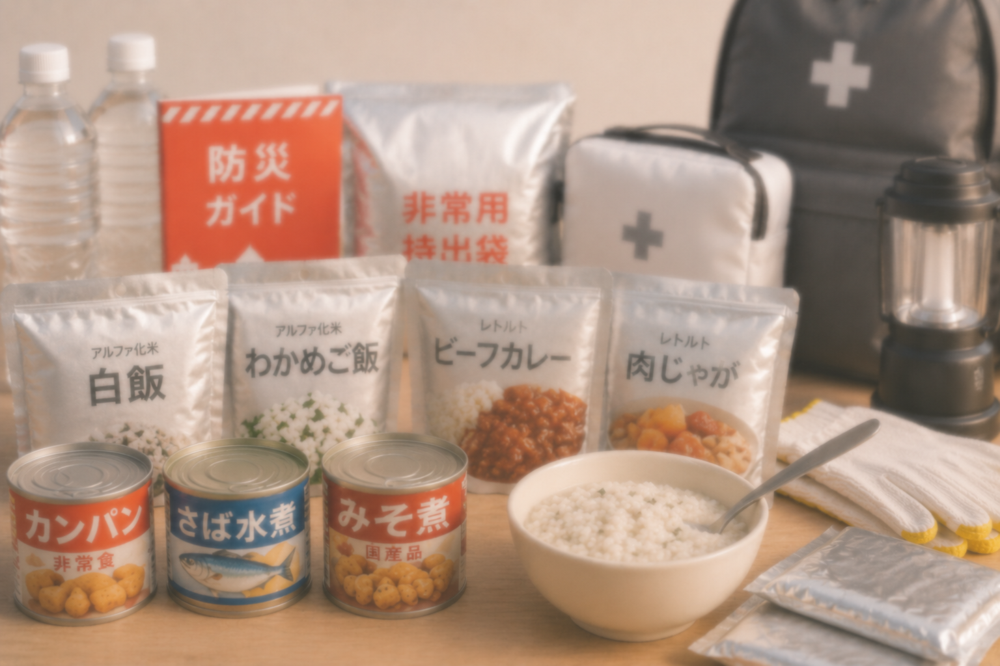
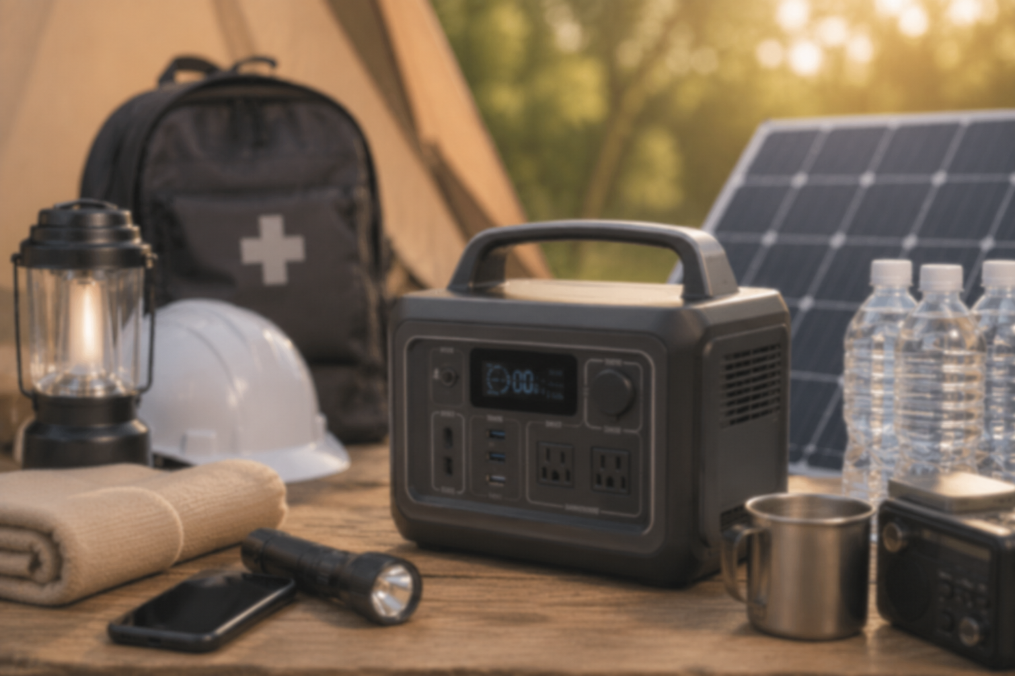

防災リュックは何が必要？
初心者が陥る失敗と失敗しない選び方
非常食は何日分が正解？
よくある失敗と初心者が備えるべき
目安を解説
防災用ポータブル電源の選び方！
初心者の失敗を防ぐ容量と機能の基準

防災リュックおすすめ比較ランキング5選！
防災士が選ぶ選び方
非常食セットおすすめ比較ランキング5選！
家族用・コスパ別選び方
防災用ポータブル電源おすすめ
比較ランキング5選！

防災リュックおすすめ10選！
選び方と必要な中身を解説
非常食セットおすすめ10選！
5年保存で家族を守る選び方と人気商品を解説
防災用ポータブル電源おすすめ10選！
非常時に備える選び方も解説

